resolver+AMC
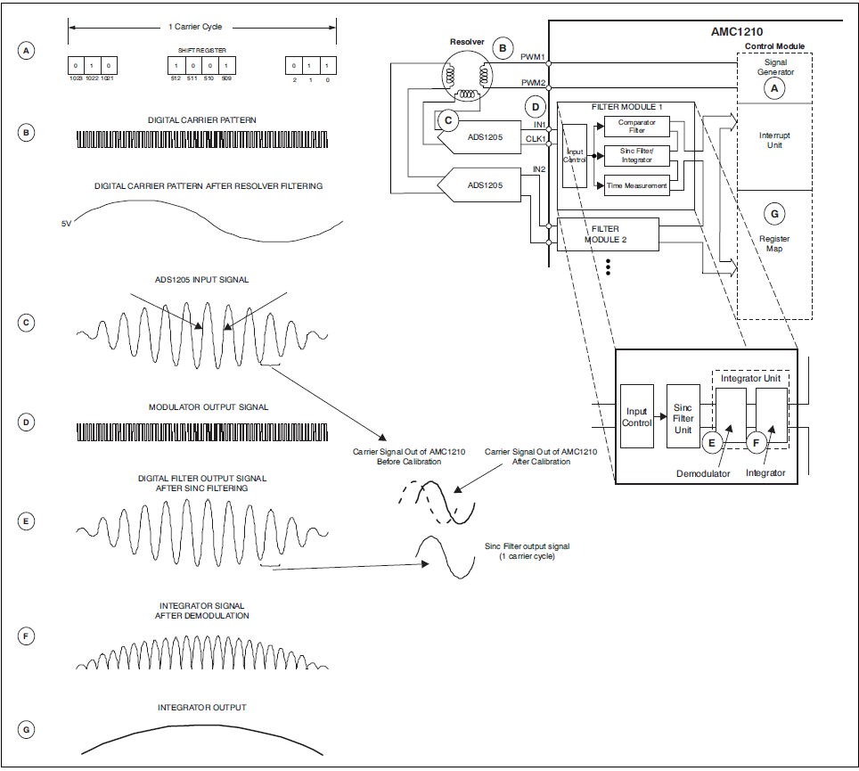

 | Расчет максимальной чатоты вращения вала двигателя
 | для нормальной работы AMC1210

Привод NGV (nozzle guide van – сопловые направляющие аппараты)

Исходные данные

Несущая частота (Fcarr) | 20000 | Гц | частота выборок системы управления (от Титова)
Число точек на оборот (n) | 80 |  | эмпирическое значение от Титова (20-80)

Расчет

Tmot= | 0.004 | s | макс.период вращения вала двиг. | Tmot= n*1/Fcarr=n * Tcarr
f_mot= | 250 | Гц | частота вращения двиг., Гц
w= | 15000 |  | Максимальные обороты двиг-ля

Число пар полюсов 2p | 5 |  | параметр двигателя
SIN на обмотки | 1250 | Гц | Частота питания обмоток двигателя

 |  |  |  |  | Резольвер однополюсный.
 |  |  |  |  | Получаем 1 период sin/cos на 1 оборот вала

hiperface+AMC
 | Расчет максимальной чатоты вращения вала двигателя |  |  |  | Таких периодов n1 на оборот!
 | для нормальной работы AMC1210 c Hiperface
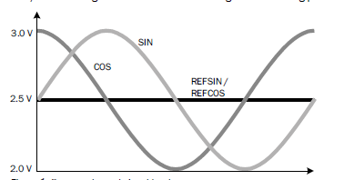

Привод NGV (nozzle guide van – сопловые направляющие аппараты)

Исходные данные

Число периодов sin на оборот (n1) | 1024
Число точек на период sin | 20 |  | эмпирическое значение от Титова (20-80)
Несущая (Fcarr) | 20000 | Hz | частота выборок системы управления (от Титова)

Расчет |  |  |  |  |  | Необходимо снимать по 20-50 точек на каждый период sin
 |  |  |  |  |  | Таким образом, суммарное кол-во точек на оборот вала составит n1*n2
Tmot= | 1.024 | s | макс.период вращения вала двиг. | Tmot= n2*n1/Fcarr
f_mot= | 0.9765625 | Гц | частота вращения двиг., Гц
w= | 58.59375 |  | Максимальные обороты двиг-ля

Число пар полюсов 2p | 5 |  | параметр двигателя
SIN на обмотки | 4.8828125 | Гц | Частота питания обмоток двигателя

